Solicitud gráfica
 | Área: | Matemáticas |  |  | Fecha: |  |  |  |  |  | M3A
 | Grado: | 8 |  |  | 2016-02-18 |  |  |  |  |  | M5A
 | Título del tema: | El razonamiento deductivo |  |  | ¿Cuaderno de estudio o recurso? | Recurso |  |  |  |  | M6A
 | Editor: | Josué Malagón |  |  | Motor del recurso | M5A |  |  |  |  | M7A
 |  |  |  |  |  |  |  |  |  |  | M8A
 | Código guión o recurso: | MA_08_08_CO_REC80 | ← Para determinar este código, visite la hoja de Ayuda |  |  |  |  |  |  |  | M9B
 |  |  |  |  | ESPECIFICACIÓN DE ARCHIVOS A ENTREGAR |  |  |  |  |  | M9C
Núm. | Archivo Shutterstock o ruta en web | Imagen para: | Tipo | Ubicación de la imagen en el recurso M5A | Nombre imagen SMALL | Tamaño imagen SMALL | Nombre imagen ZOOM | Tamaño imagen ZOOM | Descripción | Observaciones | M10B
IMG01 | ver observaciones | Recurso M5A | Ilustración | Contenido | MA_08_08_CO_REC80_IMG01n.png | 286 x 286 px | MA_08_08_CO_REC80_IMG01a.png | 500 x 500 px | Rectas paralelas, secante,perpendicular | 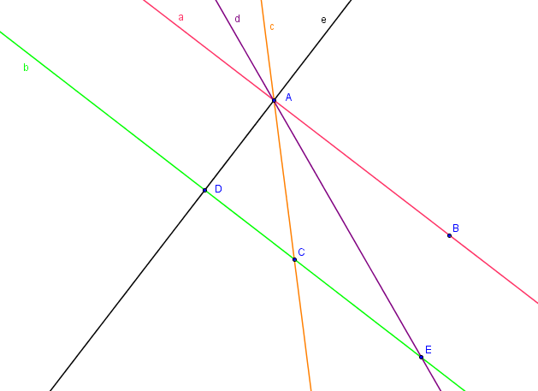 | M12D
 |  |  |  |  |  |  |  |  |  |  | M101
 |  |  |  |  |  |  |  |  |  |  | Diaporama F1
 |  |  |  |  |  |  |  |  |  |  | F4
 |  |  |  |  |  |  |  |  |  |  | F6
 |  |  |  |  |  |  |  |  |  |  | F6B
 |  |  |  |  |  |  |  |  |  |  | F7
 |  |  |  |  |  |  |  |  |  |  | F7B
 |  |  |  |  |  |  |  |  |  |  | F8
 |  |  |  |  |  |  |  |  |  |  | F10
 |  |  |  |  |  |  |  |  |  |  | F10B
 |  |  |  |  |  |  |  |  |  |  | F11
 |  |  |  |  |  |  |  |  |  |  | F12
 |  |  |  |  |  |  |  |  |  |  | F13
 |  |  |  |  |  |  |  |  |  |  | F13B

